상품제안서
실버라이프 조이풀 던지기 놀이 노인 치매예방 운동 기구(농구공) | 상품코드: F28568

 |  |  |  |  |  |  | 02-412-0044 | www.easy1.co.kr
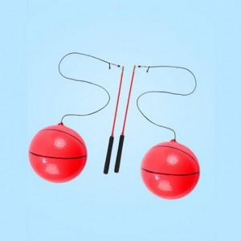

【상세/제작정보】 | 스티커 제작및 부착 비용 별도 문의.

【인쇄/포장옵션】 | / 포장불가능

【공급단가】 | 수량 | 20~ | 40~ | 100~ | 300~ | 500~
*VAT별도 | 단가 | 30,240원 | 29,730원 | 28,980원 | 28,470원 | 27,720원

【상품 URL】 | https://easy1.co.kr:443/src/goods_detail.php?gdno=28568

